상품제안서
비엔느 스테디머그컵 520ml | 상품코드: F14509

 |  |  |  |  |  |  | 02-412-0044 | www.easy1.co.kr
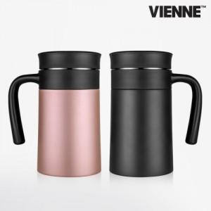

【상세/제작정보】 | 넉넉한 용량에 스테인레스 차망까지 스템컵의 끝판왕

【인쇄/포장옵션】 | 실크, 레이저 / 포장지포장

【공급단가】 | 수량 | 100~ | 300~ | 500~ | 1,000~ | 3,000~
*VAT별도 | 단가 | 8,910원 | 8,580원 | 8,250원 | 7,920원 | 7,720원

【상품 URL】 | https://easy1.co.kr:443/src/goods_detail.php?gdno=14509

